B-9 サービス利用票別表
 |  |  |  |  |  | サービス |  |  | 利用 | 票別表 |  |  |  |  | 作成年月日 |  | 令和 | 2 | 年 | 1 | 月 | 31 | 日
 |  |  |  |  |  |  |  |  |  |  |  |  |  |  |  |  |  |  | （ | 2 | 月分 |  | ）
区分支給限度管理・利用者負担計算 |  |  |  |  |  |  |  |  |  | 被保険者番号： |  |  |  |  | 利用者氏名：
事業所名 | 事業所番号 | サービス内容/種類 |  | サービス コード | 単位数 | 割引後 |  | 回数 | サービス 単位/金額 | 種類支給限度 基準を超える 単位数 | 種類支給限度 基準内単位数 | 区分支給限度 基準を超える 単位数 | 区分支給限度 基準内単位数 | 単位数 単価 | 費用総額 （保険対象分） | 給付率 （%） | 保険給付額 | 利用者負担 （保険対象分） |  |  | 利用者負担 （全額負担分）
 |  |  |  |  |  | 率% | 単位数
 |  |  |  |  |  |  |  |  |  |  |  |  |  | 10.00 |  | 90
 |  |  |  |  |  |  |  |  |  |  |  |  |  | 10.00 |  | 90
 |  |  |  |  |  |  |  |  |  |  |  |  |  | 10.00 |  | 90
 |  |  |  |  |  |  |  |  |  |  |  |  |  | 10.00 |  | 90
 |  |  |  |  |  |  |  |  |  |  |  |  |  | 10.00 |  | 90
 |  |  |  |  |  |  |  |  |  |  |  |  |  | 10.00 |  | 90
 |  |  |  |  |  |  |  |  |  |  |  |  |  | 10.00 |  | 90
 |  |  |  |  |  |  |  |  |  |  |  |  |  | 10.00 |  | 90
 |  |  |  |  |  |  |  |  |  |  |  |  |  | 10.00 |  | 90
 |  |  |  |  |  |  |  |  |  |  |  |  |  | 10.00 |  | 90
 |  |  |  |  |  |  |  |  |  |  |  |  |  | 10.00 |  | 90
 |  |  |  |  |  |  |  |  |  |  |  |  |  | 10.00 |  | 90
 |  |  |  |  |  |  |  |  |  |  |  |  |  | 10.00 |  | 90
 |  |  |  |  |  |  |  |  |  |  |  |  |  | 10.00 |  | 90
 |  |  |  |  |  |  |  |  |  |  |  |  |  | 10.00 |  | 90
 |  |  |  |  |  |  |  |  |  |  |  |  |  | 10.00 |  | 90
 |  |  |  |  |  |  |  |  |  |  |  |  |  | 10.00 |  | 90
 |  |  |  | 区分支給限度 基準額（単位） |  |  |  | 合計 | 0 | 0 | 0 | 0 | 0 |  | 0 |  | 0 | 0 |  |  | 0

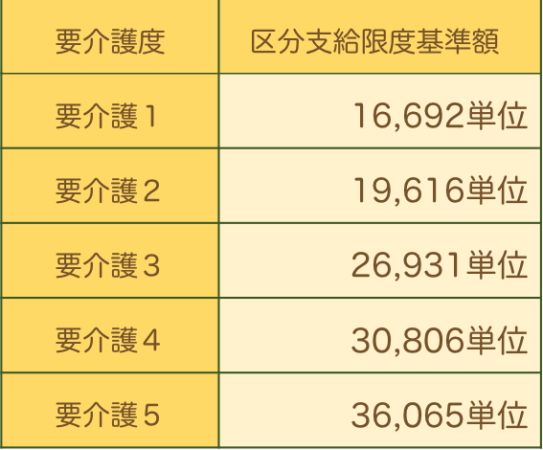
種類別支給限度額管理
サービス種類 |  | 種類支給限度 基準額（単位） |  | 合計単位数 | 種類支給限度基準 を超える単位数 |  | サービス種類 |  |  |  | 種類支給限度 基準額（単位） | 合計単位数 | 種類支給限度基準 を超える単位数
訪問介護 |  |  |  |  |  |  | 福祉用具貸与
訪問入浴介護 |  |  |  |  |  |  | 短期入所生活介護
訪問看護 |  |  |  |  |  |  | 短期入所療養介護
訪問リハビリテーション |  |  |  |  |  |  | 夜間対応型訪問介護
通所介護 |  |  |  |  |  |  | 小規模多機能型居宅介護
認知症対応型通所介護 |  |  |  |  |  |  | 定期巡回・随時対応型訪問介護看護
認知症対応型共同生活介護 |  |  |  |  |  |  | 複合型サービス
通所リハビリテーション |  |  |  |  |  |  | 合計

要介護認定期間中の短期入所利用日数
前月までの利用日数 | 当月の計画利用日数 |  | 累積利用日数
 |  |  |  |  |  |  |  |  |  |  |  |  |  |  |  |  |  |  |  |  | R1

